Sheet1
参考サイトの手順通りに一旦作成して、後から中身を変えていく
上のcodeから読んでいくので、反映されない場合は上の要素が優先されているので、書き込む場所を考える

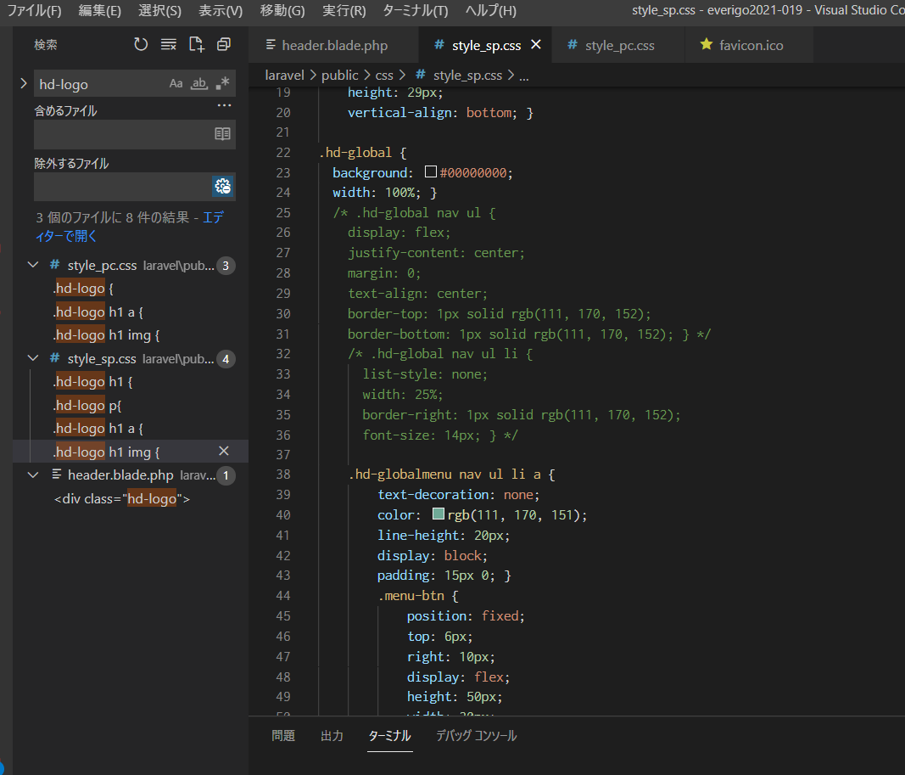

邪魔していた要素コメントアウト

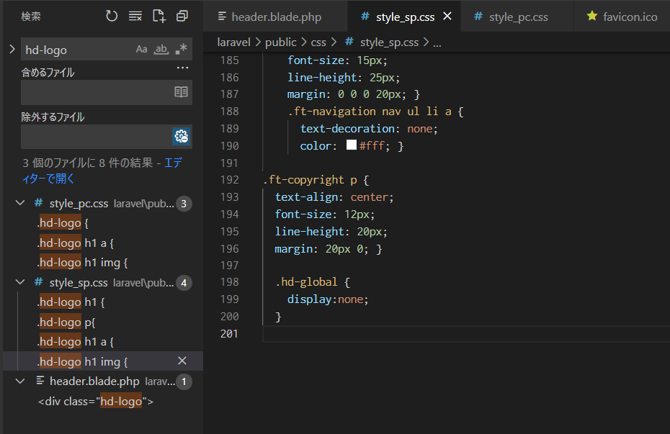

★要素を非表示にのサイト★から。非表示にしたい要素を指定

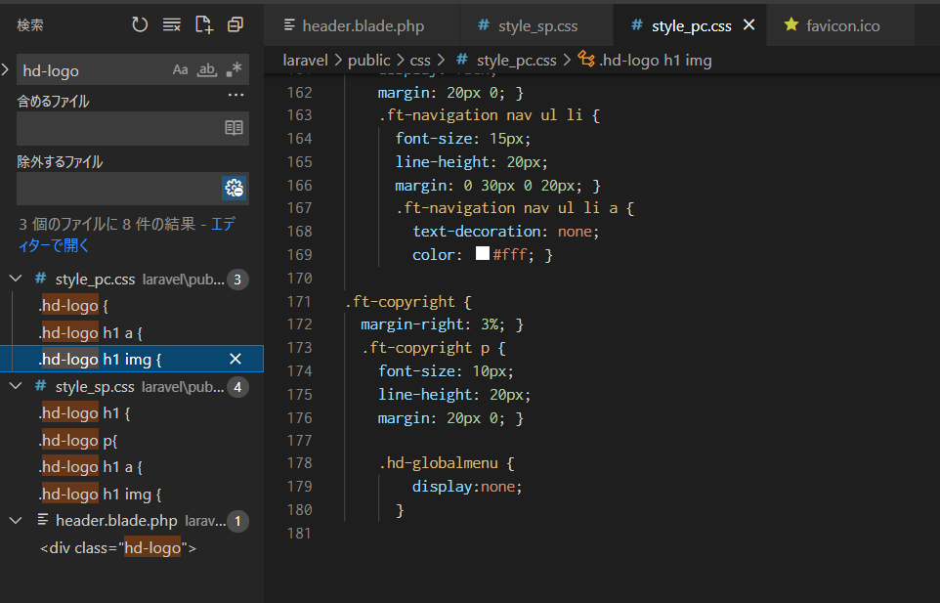

★要素を非表示にのサイト★から。非表示にしたい要素を指定

